写真
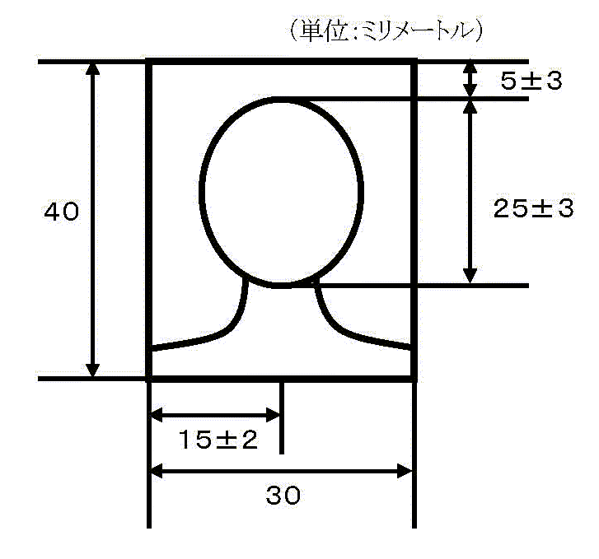

１ 申請人本人のみが撮影されたもの The applicant single photo
２ 縁を除いた部分の寸法が，上記図画面の各寸法を満たしたもの （顔の寸法は，頭頂部（髪を含む。）からあご先まで） The dimensions of the part excluding the edges satisfy the dimensions of the screen (Facial dimensions from the top of the head (including hair) to the chin)
３ 無帽で正面を向いたもの With out cap
４ 背景（影を含む。）がないもの No background (including shadow)
５ 鮮明であるもの Clear
６ 提出の日前３か月以内に撮影されたもの Photographed within 3 months prior to submission

